Lista precios
 | COLECCIÓN OTOÑO INVIERNO 2026

 |  |  |  |  |  |  |  |  |  |  |  |  |  |  | 2025-07-25
FOTO | ART. |  |  |  |  |  |  |  |  |  |  |  |  |  | PRECIO | PA02 | PA03 | PA04 | TOTAL | NO DESPACHAR
PRODUCTO | MARCA | MATERIALES |  | COLOR | CANTIDAD | TALLA | DETALLE DE CURVA |  |  |  |  |  |  |  | LISTA
NIÑO
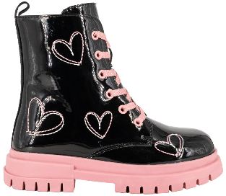
 | 1809 | PU | 02 | NEGRO |  | 30 - 35 | 30 | 31 | 32 | 33 | 34 | 35 |  |  |  | 15 | 15 | 15 | 45
 |  | TEXTIL | 06 | BEIGE |  |  | 2 | 2 | 2 | 3 | 3 | 3 |  | 15 | 12,990
 |  | TEXTIL
 | BAMBOO | TPR
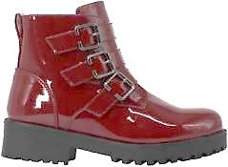
 | 1816 | PU |  |  |  | 30 - 35 | 30 | 31 | 32 | 33 | 34 | 35
 |  | MICROFIBRA | 02 | NEGRO CHAROL |  |  | 2 | 2 | 2 | 3 | 3 | 3 |  | 15 | 14,990 | 15/FACT 191825 | 15/FACT 191825 | 15/FACT 191825 | 0
 |  | PU
 | BAMBOO | TPR |  | CIERRE INTERIOR
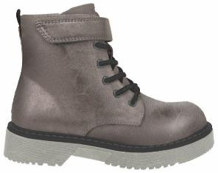
 | 1824 | PU | 02 | NEGRO CHAROL |  | 30 - 35 | 30 | 31 | 32 | 33 | 34 | 35 |  |  |  | 15/FACT 191825 | 15/FACT 191825 |  | 0
 |  | PIEL SINTETICA |  |  |  |  | 2 | 2 | 2 | 3 | 3 | 3 |  | 15 | 12,990
 |  | PIEL SINTETICA
 |  | TPR
 | BAMBOO |  |  | CIERRE INTERIOR
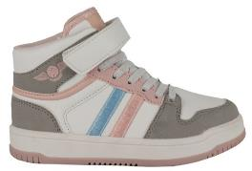
 | 2920 | PU | 02 | BLANCO / NEGRO |  | 26 - 29 | 26 | 27 | 28 | 29
 |  | TEXTIL | 02 | BLANCO/NEGRO |  | 30 - 35 | 3 | 3 | 3 | 3 |  |  |  | 12 | 10,990
 |  | TEXTIL | 09 | BLANCO /ROSADO |  | 26-29 | 30 | 31 | 32 | 33 | 34 | 35 |  |  |  | 15 |  |  | 15 | 15
 | BAMBOO | TPR | 09 | BLANCO / ROSADO |  | 30-35 | 3 | 3 | 3 | 2 | 2 | 2 |  | 15 | 11,490 | 15 |  |  | 15 | 15
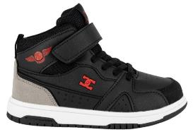
 | 2937 | PU | 01 | BLANCO / NEGRO |  | 26 - 29 | 26 | 27 | 28 | 29 |  |  |  |  |  | 15 |  |  | 15 | 15
 |  | TEXTIL | 02 | BLANCO/NEGRO |  | 30 - 34 | 3 | 3 | 3 | 3 |  |  |  | 12 | 10,990 | 15 | 15 |  | 30 | 30
 |  | TEXTIL | 02 | NEGRO/ROJO |  | 26-29 | 30 | 31 | 32 | 33 | 34 |  |  |  |  | 15 |  |  | 15 | 15
 | UNS | TPR | 02 | NEGRO/ROJO |  | 30-34 | 3 | 3 | 3 | 3 | 3 |  |  | 15 | 11,490 | 15 | 15 |  | 30 | 30
MUJER
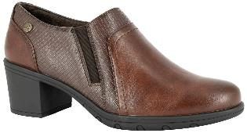
 | 3024 | PU | 02 | NEGRO |  | 35 - 40 | 35 | 36 | 37 | 38 | 39 | 40 |  |  |  |  | 15/fact 192267 |  | 0
 |  | MICROFIBRA | 03 | CAFÉ |  |  | 2 | 3 | 4 | 3 | 2 | 1 |  | 15 | 14,990
 |  | PU
 | ALQUIMIA | TPR
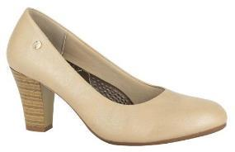 | 3048 | PU | 02 | NEGRO |  | 35 - 40 | 35 | 36 | 37 | 38 | 39 | 40
 |  | TEXTIL |  |  |  |  | 2 | 3 | 4 | 3 | 2 | 1 |  | 15 | 12,990
 |  | PU
 | ALQUIMIA | TPR
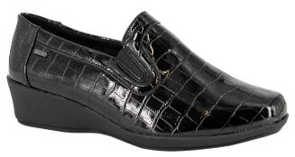
 | 3097 | PU | 02 | NEGRO PU |  | 35 - 40 | 35 | 36 | 37 | 38 | 39 | 40
 |  | TEXTIL |  |  |  |  | 1 | 3 | 4 | 4 | 2 | 1 |  | 15 | 13,490
 |  | TEXTIL
 | ALQUIMIA | TPR |  | MEMORY FOAM
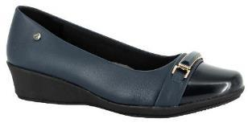 | 3101 | PU | 02 | NEGRO |  | 35 - 40 | 35 | 36 | 37 | 38 | 39 | 40
 |  | TEXTIL |  |  |  |  | 1 | 2 | 4 | 4 | 3 | 1 |  | 15 | 13,490
 |  | PU
 | ALQUIMIA | TPR
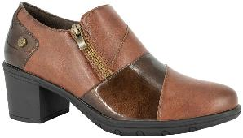
 | 3128 | PU | 02 | NEGRO |  | 35 - 40 | 35 | 36 | 37 | 38 | 39 | 40 |  |  |  | 15/fact 192267 |  |  | 0
 |  | MICROFIBRA |  |  |  |  | 2 | 3 | 4 | 3 | 2 | 1 |  | 15 | 14,990
 |  | PU
 | ALQUIMIA | TPR
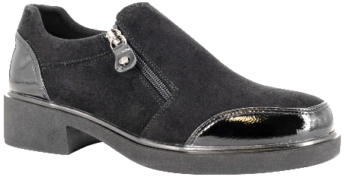
 | 3138 | PU / MICROFIBRA | 02 | NEGRO |  | 35 - 40 | 35 | 36 | 37 | 38 | 39 | 40
 |  | MICROFIBRA |  |  |  |  | 2 | 3 | 4 | 3 | 2 | 1 |  | 15 | 12,990
 |  | PU
 | ALQUIMIA | PU |  | ELASTICO INTERIROR
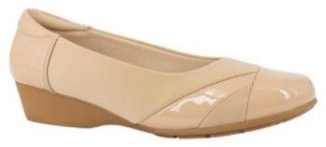
 | 3209 | PU / TEXTIL | 02 | NEGRO |  | 35 - 40 | 35 | 36 | 37 | 38 | 39 | 40
 |  | TEXTIL |  |  |  |  | 2 | 3 | 4 | 3 | 2 | 1 |  | 15 | 13,990
 |  | TEXTIL
 | ALQUIMIA | TPR
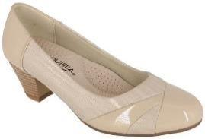 | 3360 | PU |  |  |  | 35 - 40 | 35 | 36 | 37 | 38 | 39 | 40
 |  | TEXTIL | 02 | NEGRO |  |  | 1 | 2 | 4 | 4 | 3 | 1 |  | 15 | 13,490
 |  | CUERO
 | ALQUIMIA | TPR
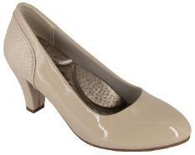
 | 3364 | PU | 02 | NEGRO |  | 35 - 40 | 35 | 36 | 37 | 38 | 39 | 40
 |  | TEXTIL |  |  |  |  | 1 | 3 | 4 | 4 | 2 | 1 |  | 15 | 12,990
 |  | PU
 | ALQUIMIA | TPR
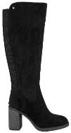
 | 4458 | MICROFIBRA | 02 | NEGRO |  | 35 - 40 | 35 | 36 | 37 | 38 | 39 | 40 |  |  |  | 12/FACT 191823 | 12/FACT 191823 | 12/FACT 191823 | 0
 |  | MICROFIBRA |  |  |  |  | 1 | 2 | 3 | 3 | 2 | 1 |  | 12 | 19,990
 |  | PU
 | ALQUIMIA | TPR
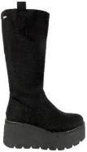 | 4473 | MICROFIBRA | 02 | NEGRO |  | 35 - 40 | 35 | 36 | 37 | 38 | 39 | 40 |  |  |  |  | 15 | 15 | 30
 |  | MICROFIBRA |  |  |  |  | 1 | 2 | 3 | 3 | 2 | 1 |  | 12 | 21,990
 |  | PU
 | ALQUIMIA | PU |  | CIERRE INTERIOR
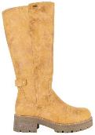
 | 4561 | PU NOBUCK | 02 | NEGRO |  | 35 - 40 | 35 | 36 | 37 | 38 | 39 | 40 |  |  |  | 12/FACT 191823 |  |  | 0
 |  | PIEL SINTETICA |  |  |  |  | 1 | 2 | 3 | 3 | 2 | 1 |  | 12 | 18,990
 |  | PU
 | ALQUIMIA | TPR
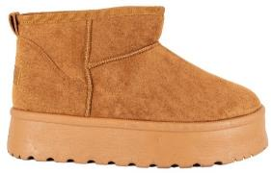
 | 4856 | MICROFIBRA | 02 | NEGRO |  | 35 - 40 | 35 | 36 | 37 | 38 | 39 | 40
 |  | PIEL SINTETICA | 16 | CARAMELO |  |  | 1 | 3 | 4 | 4 | 2 | 1 |  | 15 | 8,490
 |  | PIEL SINTETICA
 | ALQUIMIA | PVC
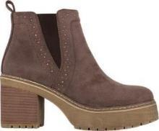
 | 4861 | PU / TEXTIL | 02 | NEGRO |  | 35 - 40 | 35 | 36 | 37 | 38 | 39 | 40
 |  | TEXTIL |  |  |  |  | 1 | 2 | 3 | 3 | 2 | 1 |  | 12 | 16,990
 |  | PU
 | ALQUIMIA | TPR
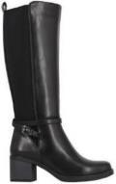
 | 4872 | PU / TEXTIL | 02 | NEGRO |  | 35 - 40 | 35 | 36 | 37 | 38 | 39 | 40 |  |  |  | 15/fact 192267 |  |  | 0
 |  | TEXTIL MICROFIBRA | 03 | CAFÉ |  |  | 1 | 2 | 3 | 3 | 2 | 1 |  | 12 | 20,990 |  |  |  | 0
 |  | PU
 | ALQUIMIA | TPR
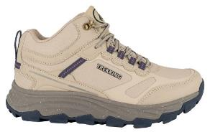
 | 5871 | PU | 02 | NEGRO |  | 35 - 40 | 35 | 36 | 37 | 38 | 39 | 40
 |  | TEXTIL |  |  |  |  | 1 | 2 | 4 | 4 | 3 | 1 |  | 15 | 18,490
 |  | TEXTIL | 13 | TOSTADO
 | ALQUIMIA | PHYLON / TPR |  | PLANTILLA PANAL
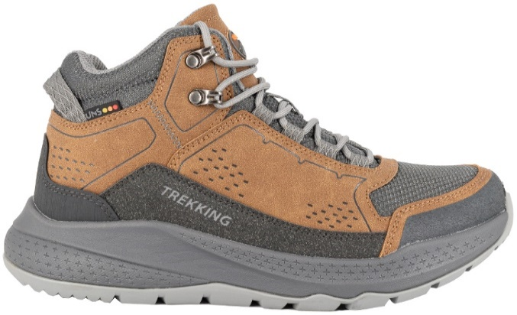
 | 5878 | PU 7 TEXTIL |  |  |  | 35 - 40 | 35 | 36 | 37 | 38 | 39 | 40
 |  | TEXTIL | 16 | CARAMELO |  |  | 1 | 2 | 4 | 4 | 2 | 2 |  | 15 | 19,990
 |  | TEXTIL
 | UNS | PHYLON / GOMA
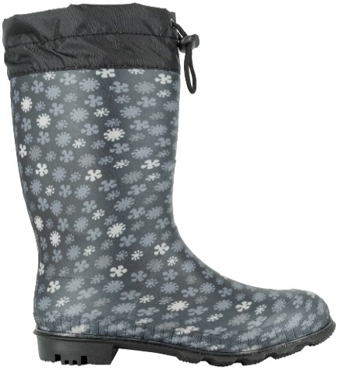
HOMBRE
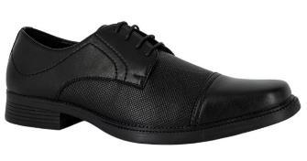 | 9010 | PU | 02 | NEGRO |  | 39 - 45 | 39 | 40 | 41 | 42 | 43 | 44 | 45 |  |  | 15/FACT 192502 | 15/FACT 192502 | 15/FACT 192502 | 0
 |  | PU | 16 | CARAMELO |  |  | 2 | 2 | 3 | 3 | 2 | 2 | 1 | 15 | 11,490 |  | 15/FACT 192502 |  | 0
 |  | PU
 | UNS | PVC
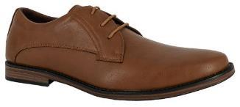 | 9013 | PU | 02 | NEGRO | 28-33 | 28 - 33 | 28 | 29 | 30 | 31 | 32 | 33 |  | 15 | 10,990 |  | 15/FACT 191824 | 15/FACT 191824 | 0
 |  | TEXTIL | 02 | NEGRO | 34-38 | 34 - 38 | 2 | 2 | 2 | 3 | 3 | 3 |  | 15 | 11,490 | 15/FACT 192502 | 15/FACT 192502 | 15/FACT 192502 | 0
 |  | PU | 02 | NEGRO | 39-44 | 39-44 | 34 | 35 | 36 | 37 | 38 |  |  | 15 | 12,490 |  |  | 15/FACT 192502 | 0
 |  | PVC |  |  |  |  | 3 | 3 | 3 | 3 | 3
 |  |  | 20 | NEGRO CHAROL | 28-33 | 28-33 | 39 | 40 | 41 | 42 | 43 | 44 |  | 15 | 10,990 | 15/FACT 191824 | 15/FACT 191824 | 15/FACT 191824 | 0
 |  |  | 20 | NEGRO CHAROL | 34-38 | 34-38 | 1 | 3 | 4 | 4 | 2 | 1 |  | 15 | 11,490 |  |  | 15/FACT 191824 | 0
 | UNS |  | 20 | NEGRO CHAROL | 39-44 | 39-44 |  |  |  |  |  |  |  | 15 | 12,490 | 15/FACT 192502 | 15/FACT 192502 | 15/FACT 192502 | 0
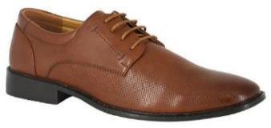 | 9028 | PU | 02 | NEGRO |  | 39 - 44 | 39 | 40 | 41 | 42 | 43 | 44 |  |  |  | 15/FACT 191824 | 15/FACT 191824 |  | 0
 |  | PU | 03 | CAFÉ |  |  | 1 | 3 | 3 | 4 | 2 | 2 |  | 15 | 11,490 |  | 15/FACT 191824 |  | 0
 |  | PU
 | UNISPORT | PVC
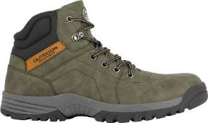
 | 9751 | PU | 03 | CAFÉ |  | 40 - 45 | 40 | 41 | 42 | 43 | 44 | 45
 |  | TEXTIL |  |  |  |  | 2 | 4 | 4 | 2 | 2 | 1 |  | 15 | 16,990 |  |  |  | 0
 |  | TEXTIL
 | UNS | TPR
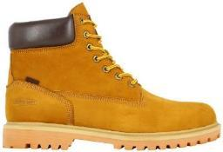
 | 9754 | CUERO |  |  |  | 39 - 44 | 39 | 40 | 41 | 42 | 43 | 44
 |  | TEXTIL |  |  |  |  | 1 | 3 | 4 | 4 | 2 | 1 |  | 15 | 25,990
 |  | CUERO | 10 | AMARILLO |  |  |  |  |  |  |  |  |  |  |  | 15/fact 192801 |  |  | 0
 | LONDON ADIXT | GOMA
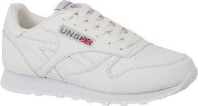
 | 9872 | PU | 01 | BLANCO |  | 36 - 41 | 36 | 37 | 38 | 39 | 40 | 41 |  |  |  | 15 | 15 | 15 | 45 | 45
 |  | TEXTIL | 02 | NEGRO |  |  | 2 | 3 | 4 | 3 | 2 | 1 |  | 15 | 9,990 | 15/FACT 191826 | 15/FACT 191826 | 15/FACT 191826 | 0
 |  | TEXTIL
 | UNISPORT | EVA / TPR
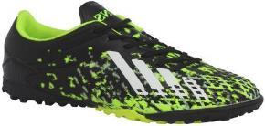
 | 9876 | PU | 01 | BLANCO |  | 26 - 29 | 26 | 27 | 28 | 29
 |  | TEXTIL | 02 | NEGRO / ROJO |  | 30 - 33 | 3 | 3 | 3 | 3 |  |  |  | 12 | 12,990
 |  | TEXTIL |  |  |  | 34 - 40 | 30 | 31 | 32 | 33
 |  | GOMA | 20 | NEGRO / VERDE |  | 40 - 44 | 3 | 3 | 3 | 3 |  |  |  | 12 | 13,490
 |  |  |  |  |  |  | 34 | 35 | 36 | 37 | 38 | 39 | 40
 |  |  |  |  |  |  | 1 | 2 | 3 | 3 | 3 | 2 | 1 | 15 | 13,990
 |  |  |  |  |  |  | 40 | 41 | 42 | 43 | 44
 | UNISPORT |  |  |  |  |  | 2 | 3 | 3 | 2 | 2 |  |  | 12 | 14,490
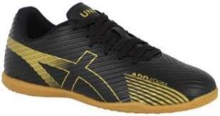 | 9882 | PU | 02 | NEGRO
 |  | TEXTIL |  |  |  | 39 - 44
 |  | TEXTIL |  |  |  |  | 39 | 40 | 41 | 42 | 43 | 44
 | UNISPORT | GOMA |  |  |  |  | 2 | 3 | 4 | 3 | 2 | 1 |  | 15 | 14,990
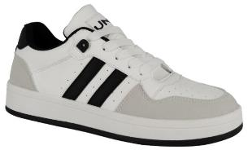
 | 9888 | PU |  |  |  | 39 - 44 | 39 | 40 | 41 | 42 | 43 | 44
 |  | TEXTIL | 02 | NEGRO |  |  | 1 | 2 | 4 | 4 | 3 | 1 |  | 15 | 10,990 | 15/fact 192800 | 15/fact 192800 |  | 0
 |  | TEXTIL | 11 | GRIS |  |  |  |  |  |  |  |  |  |  |  | 15/fact 192800 | 15/fact 192800 |  | 0
 | UNS | PVC
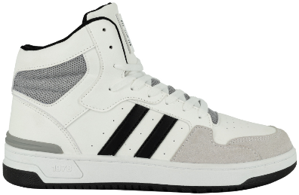
 | 9890 | PU | 01 | BLANCO |  | 39 - 44 | 39 | 40 | 41 | 42 | 43 | 44
 |  | TEXTIL | 02 | NEGRO |  |  | 1 | 2 | 4 | 4 | 3 | 1 |  | 15 | 11,990 | 15 | 15 |  | 30
 |  | TEXTIL | 11 | BLANCO / GRIS |  |  |  |  |  |  |  |  |  |  |  | 15 | 15 |  | 30
 | UNS | PVC |  | MEMORY FOAM
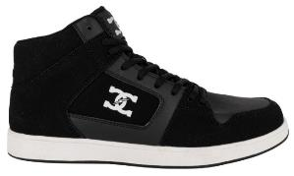
 | 9892 | PU | 02 | NEGRO |  | 35 - 40 | 35 | 36 | 37 | 38 | 39 | 40 |  |  |  | 15 |  |  | 15 | 15
 |  | TEXTIL |  |  |  | 40 - 44 | 2 | 2 | 3 | 3 | 3 | 2 |  | 15 | 14,490 | 15 | 15 |  | 30 | 30
 |  | TEXTIL |  |  |  |  | 40 | 41 | 42 | 43 | 44
 | UNS | PVC |  |  |  |  | 1 | 4 | 4 | 2 | 1 |  |  | 12 | 14,990
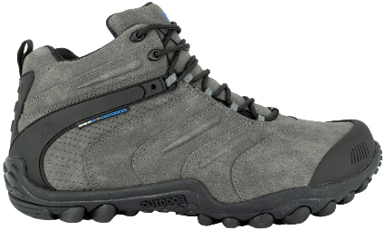
 | 9896 | PU | 03 | CAFÉ |  | 39 - 44 | 39 | 40 | 41 | 42 | 43 | 44
 |  | TEXTIL |  |  |  |  | 1 | 3 | 4 | 4 | 2 | 1 |  | 15 | 21,990 |  |  |  | 0
 |  | TEXTIL
 | UNS | GOMA
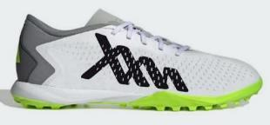 | 9911 | PVC | 01 | BLANCO |  | 34 - 40 | 34 | 35 | 36 | 37 | 38 | 39 | 40 |  |  | 15 | 15 |  | 30 | 30
 |  | TEXTIL | 02 | NEGRO |  | 40 - 44 | 1 | 2 | 3 | 3 | 3 | 2 | 1 | 15 | 15,990 | 15 | 15 |  | 30 | 30
 |  | TEXTIL |  |  |  |  | 40 | 41 | 42 | 43 | 44
 | UNS | GOMA |  |  |  |  | 2 | 3 | 3 | 2 | 2 |  |  | 12 | 16,490
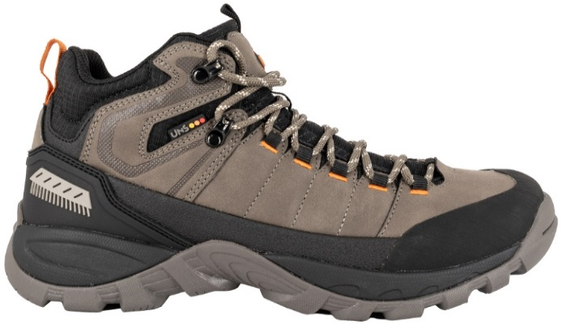
 | 9919 | NUBUCK PU | 02 | NEGRO |  | 39 - 44 | 39 | 40 | 41 | 42 | 43 | 44
 |  | TEXTIL |  |  |  |  | 1 | 3 | 4 | 4 | 2 | 1 |  | 15 | 21,990
 |  | TEXTIL | 26 | TAUPE
 | UNS | PHYLON / GOMA
 |  |  |  |  |  |  |  |  |  |  |  |  |  |  |  | 210 | 150 | 45 | 405 | 270

